关系图
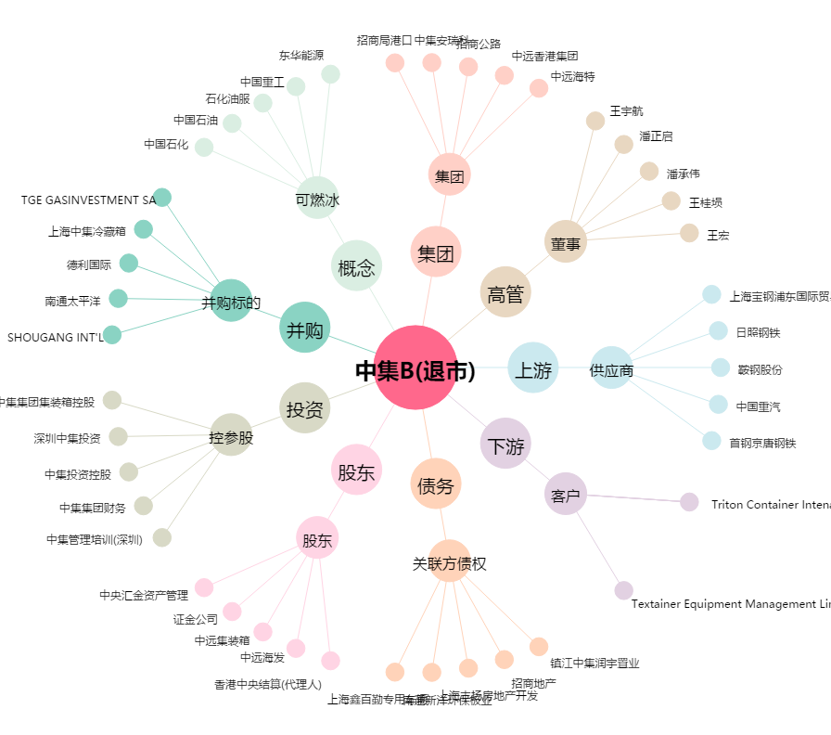
中集B(退市)[200039.SZ] - 关系概览图

